入力について
■経費支出管理表
本支出管管理表は共通費目用となります対象となる費目は下記の11個の費目となります。
下記以外の5個の費目は各費目専用の経費支出管理表をホームページよりダウンロードし使用してください。

＜費目共通(11費目)＞
⑤会議費、⑥借料、⑦設営・設計費、⑧展示会等出展費、⑨保険料、
⑩消耗品・備品費、⑪通信運搬費、⑫広報費、⑬印刷製本費、
⑮委託・外注費、⑯水道光熱費

＜費目専用(5費目）＞
費目 | 書類
①人件費 | 経費支出管理表_①人件費.xlsx
②委員等謝金 | 経費支出管理表_②委員等謝金.xlsx
③地域振興等機関旅費 | 経費支出管理表_旅費.xlsx
④参画事業者旅費 | 経費支出管理表_旅費.xlsx
⑭雑役務費 | 経費支出管理表_⑭雑役務費.xlsx

■ファイル名について
テンプレートのファイル名「申請者番号_経費支出管理表_共通_YYYYMMDD」の青色の文字の部分は修正し提出してください。

申請者番号：採択通知書に記載されている申請者番号(左上の8桁の数字)を記載してください。
YYYYMMDD：提出日を記載してください。

(例)01001999_経費支出管理表_共通_20251130

■各シートについて

各シートは別のシートの値を参照しています。シート名の変更や削除しないでください。(必要ないシートは削除ではなく非表示にしてください。）
また、シートの並び順は変更しないでください。

シートの見出しの色が異なっています。

シートの色 | シート名 | 備考
 | 入力ボックス | 複数の書類に共通で記載する項目などを一覧でまとめています。 各書類を記入する前に入力ボックス[シート]のセルへ必要事項を入力してください。
 | ○○費 | ・経費支出管理表です。計上する費目が複数ある場合、○○費[シート]を必要分コピーして使用してください。

■○○費のシート名について
シート名は○○費[シート]で選択した費目と同一名にしてください。
（例）
（１）費目を選択する
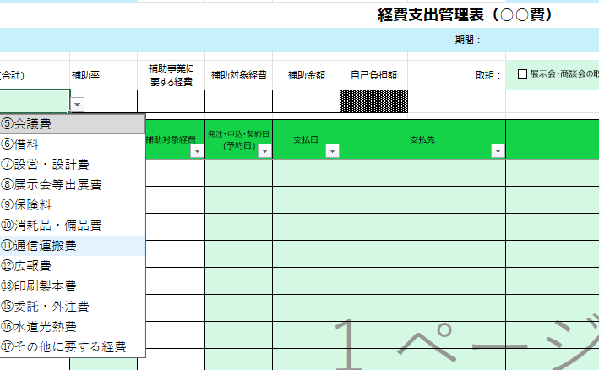

○○費[シート]で計上する費目を選択します。
シート名は選択した費目と同一名にしてください。

シート名は選択した費目と同一名の「⑧展示会等出展費」に変更する
（２）⑧展示会等出展費を選択した場合

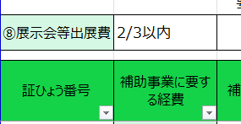

■入力の注意点

 | 緑色のセルの入力項目は空欄にはせず、必ず入力してください（任意の入力項目の記入は不要です。）。

 | 水色のセルの項目は入力ボックス[シート]へ入力した項目を参照します。各書類へ直接入力・上書きしないで下さい。

■各シートの入力の順序について
各シートは必ず以下の順番で入力してください。

１.入力ボックス[シート]で補助事業者の基本情報を入力する。
↓
２.○○費[シート]の入力欄に経費を入力する。※ 証ひょう番号は自動採番されます。

